table 3
page 38
Table 3 - Data from the CPTM metropolitan train system

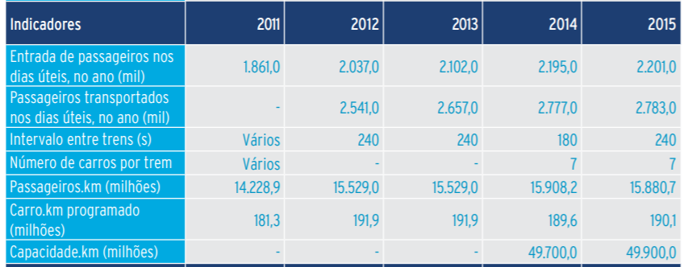

 |  | 2015
 | pkm (millions) | 15880.7

 | vkm (millions) | 190.1

table 71| pg 8
page 71
Table 57 - Main Passenger Movement Lines / Stretches in the Amazon Region, 2017 | Rio de Janeiro Region

column 6 | page 8
Average Cap. pass. Per vessel | According to data provided by CCR Barcas (2016), the concessionaire's fleet has 24 vessels,
225 | consisting of 15 catamarans and 9 traditional ferries that have the capacity to transport 1300 to 2000 passengers,
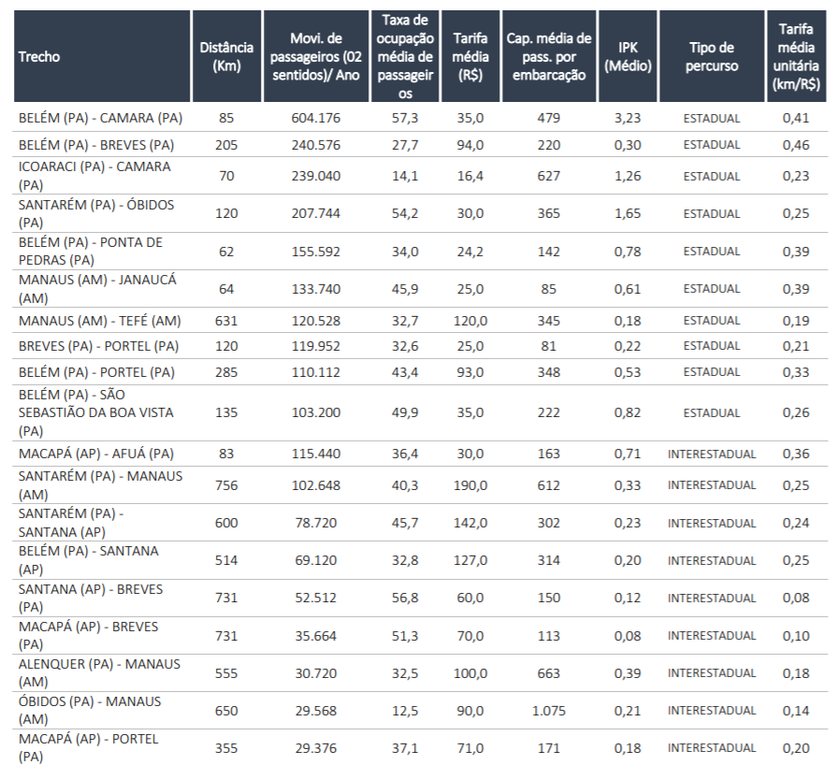
 | covering the 5 km route with a travel interval of 20 minutes on average (CCR BARCAS, 2015).

 | 1650

 | performance evaluation of barges transporting
 | passengers between rio de janeiro and niterói...

table 17
page 75
Table 17 - Average Load (in Tons) Transported by Vehicle by Category and Age Range
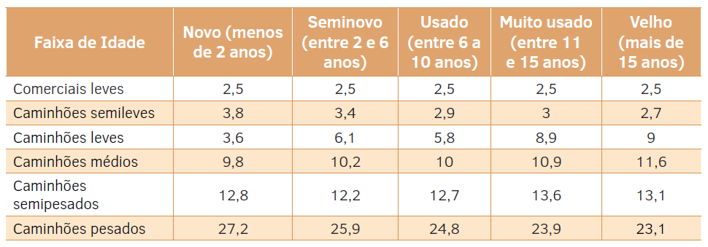

 | translation
 | Light Commercials
 | Semilight Trucks
 | Light Trucks
 | Medium Trucks
 | Semi Trucks
 | Heavy Trucks

table 78
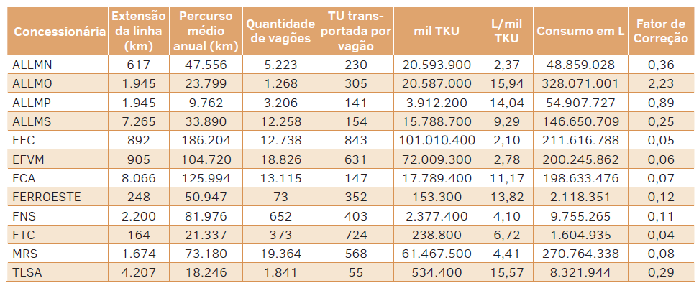
Page 229
Table 78 - 2013 Data for the Railway Modal Methodology

